Sheet1
直径、螺距系列与牙型尺寸(摘自GB/T 13576.3-1992)
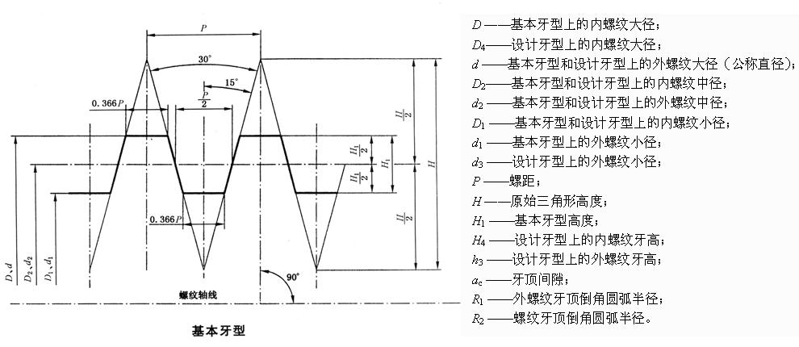

注：本表的单位是mm。

公称直径d|第一系列 | 螺距P
10 | 2*
12 | 3*,2
16,20 | 4*,2
24,28 | 8,5*,3
32,36 | 10,6*,3
40 | 10,7*,3
44 | 12,7*,3
48,52 | 12,8*,3
60 | 14,9*,3
70,80 | 16,10*,4
90 | 18,12*,4
100 | 20,12*,4
120 | 22,14*,6
140 | 24,14*,6
160 | 28,26*,6
180 | 28,18*,8
200 | 32,18*,8
220 | 36,20*,8
240 | 36,22*,8
260 | 40,22*,12
280 | 40,24*,12
300 | 44,24*,12
340 | 44,12
380 | 12

内、外螺纹优选公差带(摘自GB/T 13576.4-1992)
注：N代表中等旋和长度，L代表长旋和长度。
精度 | 内螺纹 |  | 外螺纹
 | N | L | N | L
中等 | 7A | 8A | 7c | 8c
粗糙 | 8A | 9A | 8c | 9c

